상품제안서
에코라이프 야외 캠핑 트로프 초경량 요가매트 피크닉 접이식매트 CA704 | 상품코드: F24395

 |  |  |  |  |  |  | 02-412-0044 | www.easy1.co.kr
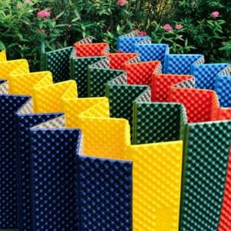

【상세/제작정보】

【인쇄/포장옵션】 | 실크 / 포장불가능

【공급단가】 | 수량 | 100~ | 300~ | 500~ | 1,000~ | 3,000~
*VAT별도 | 단가 | 15,080원 | 14,840원 | 14,500원 | 13,920원 | 13,340원

【상품 URL】 | http://www.easy1.co.kr/src/goods_detail.php?gdno=24395

